Plot 3D pozink
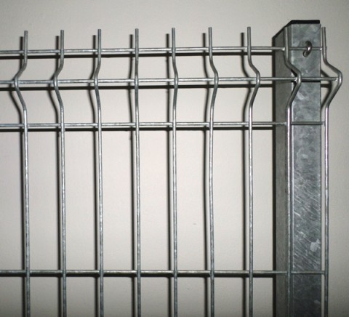
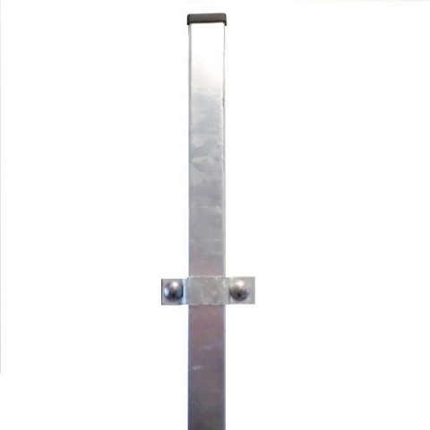
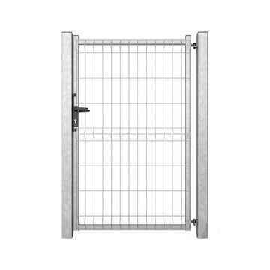
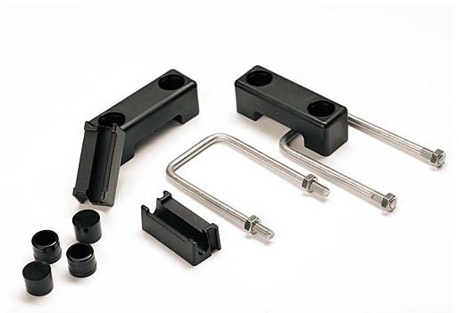
Plot 3D pozink cca 30m
Druh | Počet | Cena/ks s DPH | Celkem s DPH
Plotový panel 2500 * 1530 | 20 | 836.00 Kč | 16,720.00 Kč
Sloupek 40/60/1500 | 18 | 241 | 4,338.00 Kč
Jednokřídlá branka 3D 1000/1530 mm ZN | 1 | 5518 | 5,518.00 Kč
Plotová úchytka | 20 | 27 | 540.00 Kč
 |  |  | 27,116.00 Kč

Plot 2D pozink
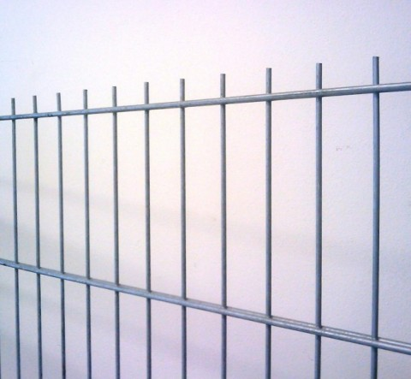
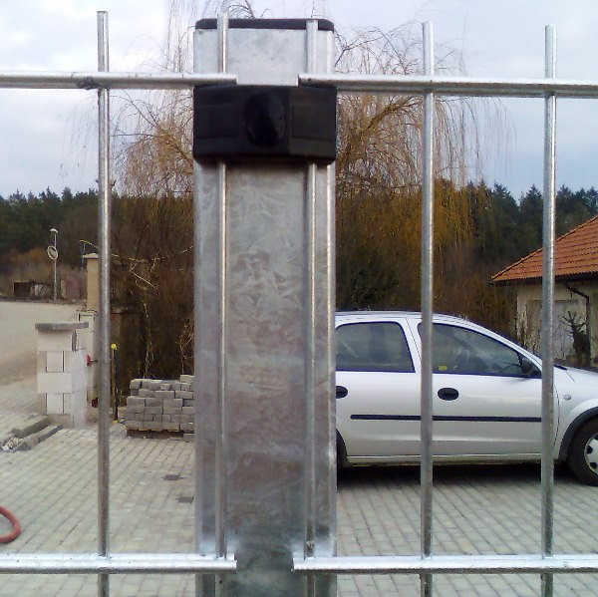
Plot 2D pozink cca 30m
Druh | Počet | Cena/ks s DPH | Celkem s DPH
Plotový panel 2500 * 1230 | 20 | 838.00 Kč | 16,760.00 Kč
Sloupek 60/60/1700 | 18 | 329 | 5,922.00 Kč
Jednokřídlá branka 3D 1000/1530 mm ZN | 1 | 5518 | 5,518.00 Kč
Plotová úchytka | 20 | 27 | 540.00 Kč
 |  |  | 28,740.00 Kč

